Https方式
●下载Git
http://msysgit.googlecode.com/files/Git-1.8.4-preview20130916.exe

●下载TortoiseGit
32位： |  | http://download.tortoisegit.org/tgit/1.8.6.0/TortoiseGit-1.8.6.0-32bit.msi

64位： |  | http://download.tortoisegit.org/tgit/1.8.6.0/TortoiseGit-1.8.6.0-64bit.msi

中文语言包： |  |  | 32位： |  | http://download.tortoisegit.org/tgit/1.8.6.0/TortoiseGit-LanguagePack-1.8.6.0-32bit-zh_CN.msi

 |  |  | 64位： |  | http://download.tortoisegit.org/tgit/1.8.6.0/TortoiseGit-LanguagePack-1.8.6.0-64bit-zh_CN.msi

●安装Git
Git： | 一路默认点[下一步]你懂得！这里不赘述！

TortoiseGit:： |  |  | 同上

●配置TortoiseGit

①、找到Eclipse的工作路径，新建名为【sshdinner】的文件夹。
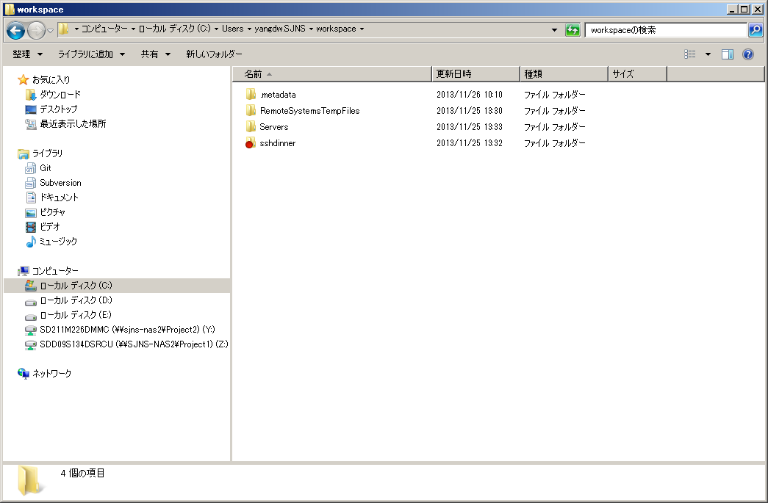

②、进入上述【sshdinner】文件夹，点击鼠标右键，选择【Git在这里创建版本库】
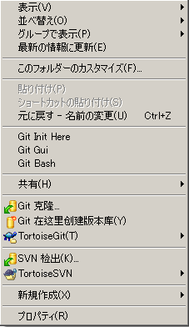

③、点击鼠标右键，选择【TortoiseGit】>【设置】
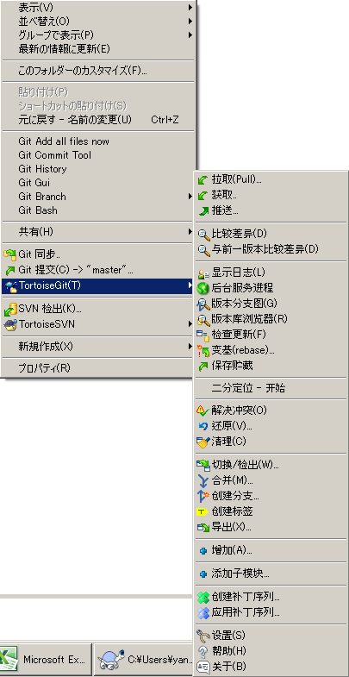

④、打开设置对话框后，选择【Git】>【远端】，配置远端Url：https://github.com/hpfs0/sshdinner.git
名称使用默认即可，最后点击【添加/保存】如下图：

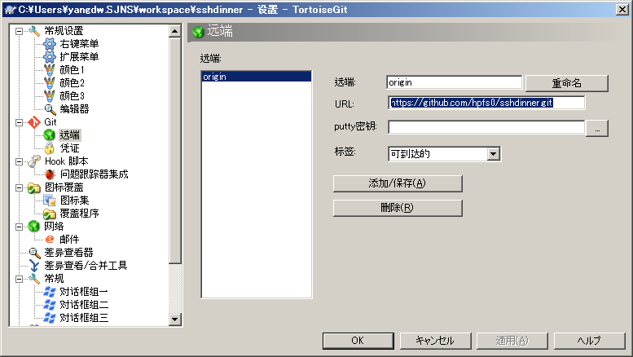

⑤、显示出提示对话框，点击【Yes】后再点【确定】，等待确认完毕。
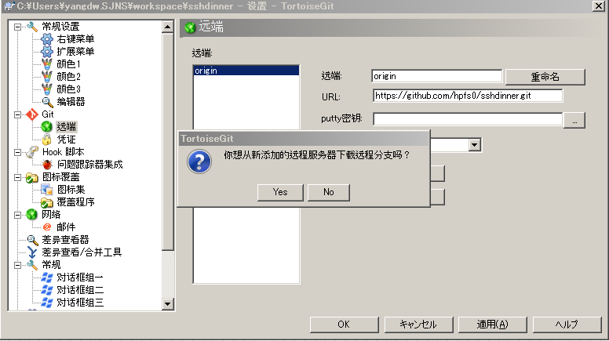

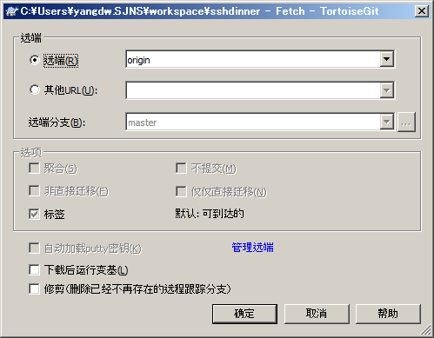

⑥、配置用户名，密码。在设置对话框中点击【Git】，然后选择【编辑本地git/config】，在弹出编辑器里添加GIT的用户名和邮箱，并保存。
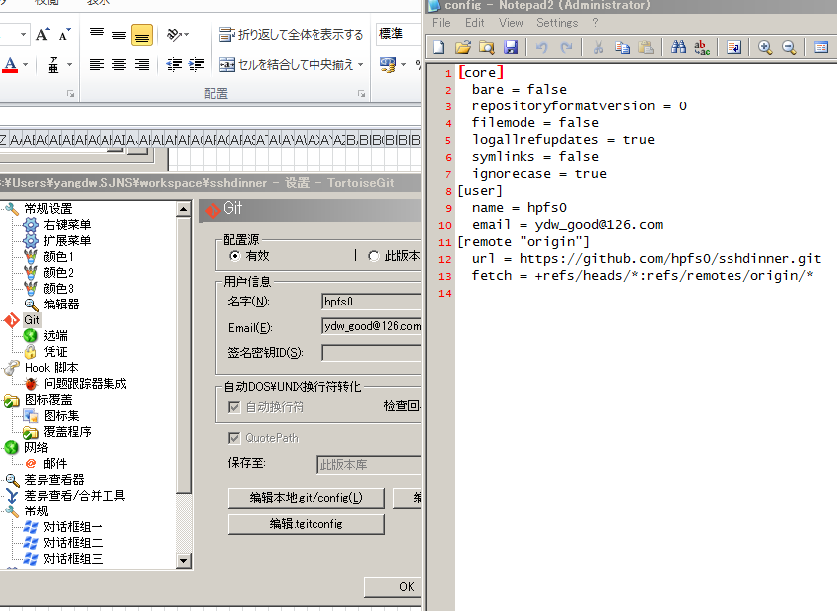

⑦、获取和提交项目代码
获取代码（update）： |  |  |  | 【sshdinner】文件夹上点击鼠标右键选择【TortoiseGit】>【拉取】

提交代码(commit)： |  |  |  | 【sshdinner】文件夹上点击鼠标右键选择【Git提交】，点击【提交】后会出现提示框确认是否要推送到GIT，选择【推送】即可。

